行政事業レビューシート
 |  |  |  |  |  |  |  |  |  |  |  |  |  |  |  |  |  |  |  |  |  |  |  | 事業番号 |  |  |  |  |  |  |  | 0415
平成２８年度行政事業レビューシート |  |  |  |  |  |  |  |  |  |  |  |  |  |  |  |  |  |  |  |  |  |  | （ | 国土交通省 |  |  |  |  |  |  |  |  |  |  | ）
事業名 |  |  |  |  | 電子政府等業務効率化推進経費 |  |  |  |  |  |  |  |  |  |  | 担当部局庁 |  |  |  | 国土地理院 |  |  |  |  |  |  |  |  | 作成責任者
事業開始年度 |  |  |  |  | 平成１６年度 |  |  |  | 事業終了 （予定）年度 |  |  |  | 終了予定なし |  |  | 担当課室 |  |  |  | 地理空間情報部企画調査課 |  |  |  |  |  |  |  |  | 課長 山後 公二
会計区分 |  |  |  |  | 一般会計
根拠法令 （具体的な 条項も記載） |  |  |  |  | - |  |  |  |  |  |  |  |  |  |  | 関係する計画、通知等 |  |  |  | e-Japan重点計画、行政改革の重要方針(平成17年12月24日閣議決定)
主要政策・施策 |  |  |  |  | ＩＴ戦略 |  |  |  |  |  |  |  |  |  |  | 主要経費 |  |  |  | その他の事項経費
事業の目的 （目指す姿を簡潔に。3行程度以内） |  |  |  |  | 業務に必要なシステムを導入するとともに各種業務の効率化及び信頼性向上を図る。 ニーズの高い基盤地図情報などの地理空間情報を安定的に提供するために、必要なデータ及びネットワークなどの情報セキュリティを確保することを目的とする。
事業概要 （5行程度以内。別添可） |  |  |  |  | 電子政府の実現に向けた取組みを推進するために導入したシステム等について、必要な維持管理・運営を行う。 ・電子入札システムのシステムサポート等維持管理を実施。 ・基盤地図情報等の地理空間情報の安定的提供を実施するため、コンピュータ及びネットワークに必要な情報セキュリティ対策を行い、それらを使用す る職員の外部からの標的型メールなどの脅威に対する対応力向上を図るために情報セキュリティ講習会を実施する。
実施方法 |  |  |  |  | 直接実施
予算額・ 執行額 （単位:百万円） |  |  |  |  |  |  |  |  |  | 25年度 |  |  |  | 26年度 |  |  |  |  | 27年度 |  |  |  |  |  | 28年度 |  |  |  |  | 29年度要求
 |  |  |  |  | 予算の状況 | 当初予算 |  |  |  | 51 |  |  |  | 53 |  |  |  |  | 45 |  |  |  |  |  | 46 |  |  |  |  | 56
 |  |  |  |  |  | 補正予算 |  |  |  | - |  |  |  | - |  |  |  |  | - |  |  |  |  |  | -
 |  |  |  |  |  | 前年度から繰越し |  |  |  | - |  |  |  | - |  |  |  |  | - |  |  |  |  |  | - |  |  |  |  | -
 |  |  |  |  |  | 翌年度へ繰越し |  |  |  | - |  |  |  | - |  |  |  |  | - |  |  |  |  |  | -
 |  |  |  |  |  | 予備費等 |  |  |  | - |  |  |  | - |  |  |  |  | - |  |  |  |  |  | -
 |  |  |  |  |  | 計 |  |  |  | 51 |  |  |  | 53 |  |  |  |  | 45 |  |  |  |  |  | 46 |  |  |  |  | 56
 |  |  |  |  | 執行額 |  |  |  |  | 47 |  |  |  | 50 |  |  |  |  | 39
 |  |  |  |  | 執行率（％） |  |  |  |  | 92% |  |  |  | 94% |  |  |  |  | 87%
成果目標及び成果実績 （アウトカム） |  |  |  |  | 定量的な成果目標 |  |  |  |  | 成果指標 |  |  |  |  |  |  | 単位 |  |  | 25年度 |  |  | 26年度 |  |  |  | 27年度 |  | 中間目標 |  |  |  | 目標最終年度
 |  |  |  |  |  |  |  |  |  |  |  |  |  |  |  |  |  |  |  |  |  |  |  |  |  |  |  |  |  |  | 年度 |  | 31 | 年度
 |  |  |  |  | 基盤地図情報の利用数を平成３１年度までに１，４００万件にする。 |  |  |  |  | 基盤地図情報のダウンロード数 |  |  |  |  |  | 成果実績 | 件 |  |  | 4,375,728 |  |  | 9,842,040 |  |  |  | 12,484,814 |  | - |  |  |  | -
 |  |  |  |  |  |  |  |  |  |  |  |  |  |  |  | 目標値 | 件 |  |  | - |  |  | - |  |  |  | - |  | - |  |  |  | 14,000,000
 |  |  |  |  |  |  |  |  |  |  |  |  |  |  |  | 達成度 | ％ |  |  | 31 |  |  | 70 |  |  |  | 89 |  | - |  |  |  | -

活動指標及び活動実績 （アウトプット） |  |  |  |  | 活動指標 |  |  |  |  |  |  |  |  |  |  |  | 単位 |  |  | 25年度 |  |  | 26年度 |  |  |  | 27年度 |  | 28年度活動見込
 |  |  |  |  | 標的型攻撃メール訓練における職員の適正対応率 |  |  |  |  |  |  |  |  |  |  | 活動実績 | ％ |  |  | 98 |  |  | 98 |  |  |  | 99 |  | -
 |  |  |  |  |  |  |  |  |  |  |  |  |  |  |  | 当初見込み | ％ |  |  | 100 |  |  | 100 |  |  |  | 100 |  | 100
活動指標及び活動実績 （アウトプット） |  |  |  |  | 活動指標 |  |  |  |  |  |  |  |  |  |  |  | 単位 |  |  | 25年度 |  |  | 26年度 |  |  |  | 27年度 |  | 28年度活動見込
 |  |  |  |  | 職員の情報セキュリティ講習会受講率 |  |  |  |  |  |  |  |  |  |  | 活動実績 | ％ |  |  | 100 |  |  | 100 |  |  |  | 100 |  | -
 |  |  |  |  |  |  |  |  |  |  |  |  |  |  |  | 当初見込み | ％ |  |  | 100 |  |  | 100 |  |  |  | 100 |  | 100
単位当たり コスト |  |  |  |  | 算出根拠 |  |  |  |  |  |  |  |  |  |  |  | 単位 |  |  | 25年度 |  |  | 26年度 |  |  |  | 27年度 |  | 28年度活動見込
 |  |  |  |  | 情報セキュリティ対策経費執行額／ 基盤地図情報のダウンロード数 |  |  |  |  |  |  |  |  |  |  | 単位当たり コスト | 円 |  |  | 7 |  |  | 3 |  |  |  | 3 |  | -
 |  |  |  |  |  |  |  |  |  |  |  |  |  |  |  | 計算式 | / |  |  | 29,180,192 /4,375,728 |  |  | 31,011,398 /9,842,040 |  |  |  | 33,606,687 /12,484,814 |  | -
平成28・29年度予算内訳（単位：百万円） |  | 歳出予算目 |  |  |  |  |  | 28年度当初予算 |  |  |  | 29年度要求 |  |  | 主な増減理由
 |  | 測量庁費 |  |  |  |  |  | 46 |  |  |  | 56 |  |  | 「国土交通省情報セキュリティポリシー」の改正(平成27年4月1日)に基づく対応のための増。

 |  | 計 |  |  |  |  |  | 46 |  |  |  | 56
政策評価、経済・財政再生アクション・プログラムとの関係 |  | 政策評価 | 政策 |  | 10 国土の総合的な利用、整備及び保全、国土に関する情報の整備
 |  |  | 施策 |  | 38 国土の位置・形状を定めるための調査及び地理空間情報の整備・活用を推進する
 |  |  | 測定指標 |  | 定量的指標 |  |  |  |  |  |  |  |  |  |  |  | 単位 |  |  | 25年度 |  |  | 26年度 |  |  |  | 27年度 |  | 中間目標 |  |  |  | 目標年度
 |  |  |  |  |  |  |  |  |  |  |  |  |  |  |  |  |  |  |  |  |  |  |  |  |  |  |  |  |  |  | 年度 |  | 29 | 年度
 |  |  |  |  | 134 地理空間情報ライブラリーの内容の充実（地理空間情報ライブラリー情報登録件数） |  |  |  |  |  |  |  |  |  |  | 実績値 | 件 |  |  | - |  |  | 1,490,000 |  |  |  | 1,510,000 |  | - |  |  |  | -
 |  |  |  |  |  |  |  |  |  |  |  |  |  |  |  | 目標値 | 件 |  |  | - |  |  | 1,490,000 |  |  |  | 1,510,000 |  | - |  |  |  | 1,550,000

 |  |  | 本事業の成果と上位施策・測定指標との関係
 |  |  | 地理空間情報を利用者に提供するためには、データ及びネットワークなどの情報セキュリティを確保した上で行う必要がある。引き続き情報セキュリティ対策を行った上でニーズの高い地理空間情報を提供し活用を推進する環境を整備する。

 |  | 経済・財政再生 アクション・プログラム | 改革項目 |  | 分野： |  | -
 |  |  | KPI (第一階層） |  | ＫＰＩ （第一階層） |  |  |  |  |  |  |  |  |  |  |  | 単位 |  |  | 計画開始時 |  |  | 27年度 |  |  |  | 28年度 |  | 中間目標 |  |  |  | 目標最終年度
 |  |  |  |  |  |  |  |  |  |  |  |  |  |  |  |  |  |  |  |  | 年度 |  |  |  |  |  |  |  |  |  | 年度 |  |  | 年度
 |  |  |  |  | - |  |  |  |  |  |  |  |  |  |  | 成果実績
 |  |  |  |  |  |  |  |  |  |  |  |  |  |  |  | 目標値
 |  |  |  |  |  |  |  |  |  |  |  |  |  |  |  | 達成度 | ％
 |  |  | KPI (第二階層） |  | ＫＰＩ （第二階層） |  |  |  |  |  |  |  |  |  |  |  | 単位 |  |  | 計画開始時 |  |  | 27年度 |  |  |  | 28年度 |  | 中間目標 |  |  |  | 目標最終年度
 |  |  |  |  |  |  |  |  |  |  |  |  |  |  |  |  |  |  |  |  | 年度 |  |  |  |  |  |  |  |  |  | 年度 |  |  | 年度
 |  |  |  |  | - |  |  |  |  |  |  |  |  |  |  | 成果実績
 |  |  |  |  |  |  |  |  |  |  |  |  |  |  |  | 目標値
 |  |  |  |  |  |  |  |  |  |  |  |  |  |  |  | 達成度 | ％
 |  |  | 本事業の成果と改革項目・KPIとの関係
 |  |  | -

事業所管部局による点検・改善
 |  | 項 目 |  |  |  |  |  |  |  |  |  |  |  |  |  |  |  |  | 評 価 |  | 評価に関する説明
国費投入の必要性 |  | 事業の目的は国民や社会のニーズを的確に反映しているか。 |  |  |  |  |  |  |  |  |  |  |  |  |  |  |  |  | ○ |  | 社会ニーズの高い地理空間情報を継続的に提供するために必要である。
 |  | 地方自治体、民間等に委ねることができない事業なのか。 |  |  |  |  |  |  |  |  |  |  |  |  |  |  |  |  | ○ |  | 業務を実施するうえで不可欠な情報通信システムに係わる事業である。
 |  | 政策目的の達成手段として必要かつ適切な事業か。政策体系の中で優先度の高い事業か。 |  |  |  |  |  |  |  |  |  |  |  |  |  |  |  |  | ‐
事業の効率性 |  | 競争性が確保されているなど支出先の選定は妥当か。 |  |  |  |  |  |  |  |  |  |  |  |  |  |  |  |  | ○ |  | 請負契約の発注にあたって、応札者の準備期間の改善等を検討した上で一般競争入札を原則として透明性・公平性・競争性の確保に努めている。
 |  |  | 一般競争入札、総合評価入札又は随意契約（企画競争）による支出のうち、一者応札又は一者応募となったものはないか。 |  |  |  |  |  |  |  |  |  |  |  |  |  |  |  | 有
 |  |  | 競争性のない随意契約となったものはないか。 |  |  |  |  |  |  |  |  |  |  |  |  |  |  |  | 無
 |  | 受益者との負担関係は妥当であるか。 |  |  |  |  |  |  |  |  |  |  |  |  |  |  |  |  | ‐
 |  | 単位当たりコスト等の水準は妥当か。 |  |  |  |  |  |  |  |  |  |  |  |  |  |  |  |  | ○ |  | 対策コストを意識し、セキュリティの確保に努めている。
 |  | 資金の流れの中間段階での支出は合理的なものとなっているか。 |  |  |  |  |  |  |  |  |  |  |  |  |  |  |  |  | ‐
 |  | 費目・使途が事業目的に即し真に必要なものに限定されているか。 |  |  |  |  |  |  |  |  |  |  |  |  |  |  |  |  | ○ |  | 事業目的に沿った予算執行が行われている。
 |  | 不用率が大きい場合、その理由は妥当か。（理由を右に記載） |  |  |  |  |  |  |  |  |  |  |  |  |  |  |  |  | ‐
 |  | その他コスト削減や効率化に向けた工夫は行われているか。 |  |  |  |  |  |  |  |  |  |  |  |  |  |  |  |  | ○ |  | 事業目的に沿って予算執行しており、その執行状況等を適切に把握・確認している。
事業の有効性 |  | 成果実績は成果目標に見合ったものとなっているか。 |  |  |  |  |  |  |  |  |  |  |  |  |  |  |  |  | ○ |  | 成果実績は着実に増加しており、成果目標を達成する見込みである。
 |  | 事業実施に当たって他の手段・方法等が考えられる場合、それと比較してより効果的あるいは低コストで実施できているか。 |  |  |  |  |  |  |  |  |  |  |  |  |  |  |  |  | ‐
 |  | 活動実績は見込みに見合ったものであるか。 |  |  |  |  |  |  |  |  |  |  |  |  |  |  |  |  | ○ |  | 目標を達成しており、セキュリティへの理解を高めている。
 |  | 整備された施設や成果物は十分に活用されているか。 |  |  |  |  |  |  |  |  |  |  |  |  |  |  |  |  | ○ |  | 業務効率化のため十分に活用されている。
点検・改善結果 |  | 点検結果 |  |  | 成果実績は着実に増加しており、情報セキュリティを確保した上で安定した提供を実施できた。なお、発注方式については一般競争を原則に実施した。
 |  | 改善の 方向性 |  |  | 利用者に常時安全に地理空間情報を提供するため、引き続きネットワークなどの情報セキュリティを確保し、地理空間情報を提供できる環境整備に努める。
外部有識者の所見

行政事業レビュー推進チームの所見
事業全体の 抜本的な改善 |  |  |  | 事業目的及び事業概要と、成果目標との間の関係が不明確である。事業目的及び事業概要の説明をより丁寧に行うか、又は新たな成果目標の設定について検討するべきである。また、活動実績がいずれも100％となっており、適切なＰＤＣＡサイクルを回す観点から、活動指標の再設定についても検討するべき。
所見を踏まえた改善点/概算要求における反映状況
執行等改善 |  |  |  | 事業目的及び事業概要と、成果目標との間の関係を明確にするため、より丁寧な説明となるように追記をした。また、適切なＰＤＣＡサイクルを回す観点から、活動指標を再設定した。このことにより外部からの標的型メールなどの脅威に対する職員の対応力を把握し、対応力向上となるべく情報セキュリティ講習会の内容を見直し、より情報セキュリティを高めた上で、基盤地図情報等の地理空間情報の安定的提供実施となるように改善を行った。
備考

関連する過去のレビューシートの事業番号
平成22年度 |  |  |  |  | 462 |  |  |  |  |  | 平成23年度 |  |  | 437 |  |  |  |  |  |  | 平成24年度 |  |  |  |  |  | 467
平成25年度 |  |  |  |  | 395 |  |  |  |  |  | 平成26年度 |  |  | 381 |  |  |  |  |  |  | 平成27年度 |  |  |  |  |  | 398
資金の流れ （資金の受け取り先が何を行っているかについて補足する）（単位：百万円） |  |  |  |  | ※平成27年度実績を記入。執行実績がない新規事業、新規要求事業については現時点で予定やイメージを記入。
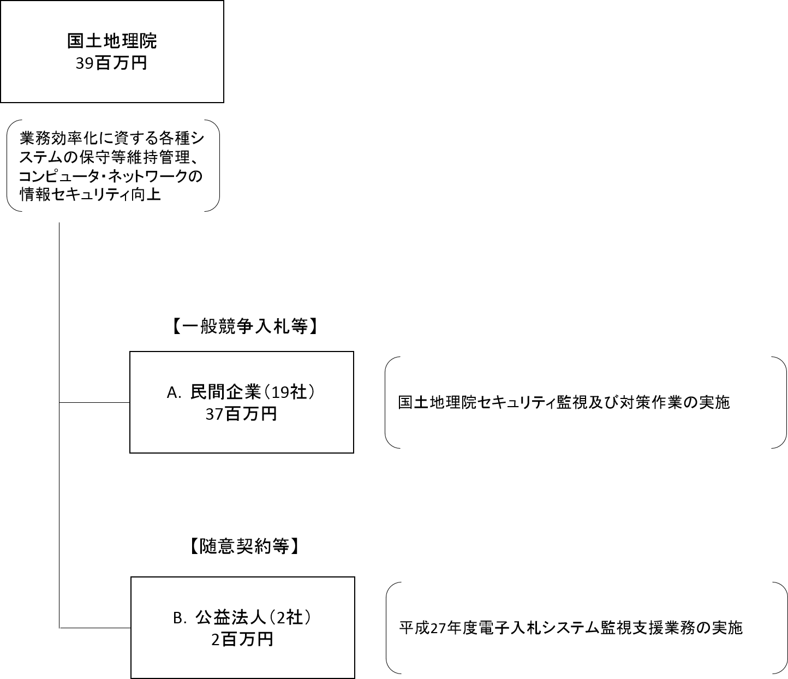

費目・使途 （「資金の流れ」においてブロックごとに最大の金額が支出されている者について記載する。費目と使途の双方で実情が分かるように記載） |  |  |  |  | A.カストマシステム(株) |  |  |  |  |  |  |  |  |  |  |  |  | B.一般財団法人日本建設情報総合センター
 |  |  |  |  | 費 目 |  |  | 使 途 |  |  |  |  |  |  |  | 金 額 (百万円） |  | 費 目 |  |  |  | 使 途 |  |  |  |  |  |  |  |  |  |  | 金 額 (百万円）
 |  |  |  |  | 役務 |  |  | 国土地理院情報システム管理の支援 |  |  |  |  |  |  |  | 12 |  | 役務 |  |  |  | 電子入札システム監視支援 |  |  |  |  |  |  |  |  |  |  | 2
 |  |  |  |  | 役務 |  |  | 国土地理院情報システム管理用システムサーバ移行 |  |  |  |  |  |  |  | 3 |  | 役務 |  |  |  | 電子入札システム機器設計監理 |  |  |  |  |  |  |  |  |  |  | 0
 |  |  |  |  |  |  |  |  |  |  |  |  |  |  |  |  |  | 役務 |  |  |  | 電子入札システム保全 |  |  |  |  |  |  |  |  |  |  | 0

 |  |  |  |  | 計 |  |  |  |  |  |  |  |  |  |  | 15 |  | 計 |  |  |  |  |  |  |  |  |  |  |  |  |  |  | 2

費目・使途欄についてさらに記載が必要な場合はチェックの上【別紙２】に記載

 | 支出先上位１０者リスト
 | A.民間企業
 |  | 支 出 先 |  |  |  |  | 法 人 番 号 |  |  | 業 務 概 要 |  |  |  |  |  | 支 出 額 （百万円） |  | 契約方式 |  |  |  | 入札者数 （応募者数） |  |  |  | 落札率 |  | 一者応札・一者応募又は 競争性のない随意契約となった 理由及び改善策 （支出額10億円以上）
1 |  | カストマシステム（株）プラットフォームソリューション事業部 |  |  |  |  | 9010701015238 |  |  | 国土地理院情報システム管理の支援 |  |  |  |  |  | 12 |  | 一般競争入札 |  |  |  | 1 |  |  |  | 97
2 |  | カストマシステム（株）プラットフォームソリューション事業部 |  |  |  |  | 9010701015238 |  |  | 国土地理院情報システム管理用システムサーバ移行 |  |  |  |  |  | 3 |  | 一般競争入札 |  |  |  | 4 |  |  |  | 87
3 |  | 株式会社ブロードバンドセキュリティ |  |  |  |  | 8011101038136 |  |  | 国土地理院情報セキュリティ監視及び対策作業 |  |  |  |  |  | 7 |  | 一般競争入札 |  |  |  | 2 |  |  |  | 74
4 |  | 東芝情報システムプロダクツ株式会社 |  |  |  |  | 3020001075516 |  |  | 備品購入 |  |  |  |  |  | 4 |  | 一般競争入札 |  |  |  | 1 |  |  |  | 94
5 |  | 日本電気（株）関東甲信越支社 |  |  |  |  | 7010401022916 |  |  | 電子入札システム運用監理 |  |  |  |  |  | 3 |  | 一般競争入札 |  |  |  | 1 |  |  |  | -
6 |  | ネットワンシステムズ（株） |  |  |  |  | 7010701007922 |  |  | ネットワーク切替に伴う設定 |  |  |  |  |  | 1 |  | 随意契約 （少額） |  |  |  | - |  |  |  | -
7 |  | ネットワンシステムズ（株） |  |  |  |  | 7010701007922 |  |  | 防災LAN接続構築 |  |  |  |  |  | 0 |  | 随意契約 （少額） |  |  |  | - |  |  |  | -
8 |  | ネットワンシステムズ（株） |  |  |  |  | 7010701007922 |  |  | 備品購入 |  |  |  |  |  | 0 |  | 随意契約 （少額） |  |  |  | - |  |  |  | -
9 |  | 富士通エフ・アイ・ピー（株） |  |  |  |  | 6010601024969 |  |  | 地理空間情報ライブラリーWebアプリケーション脆弱性監査 |  |  |  |  |  | 1 |  | 随意契約 （少額） |  |  |  | - |  |  |  | -
10 |  | 株式会社ブレインワークス |  |  |  |  | 4140001010682 |  |  | Webアプリケーション脆弱性監査 |  |  |  |  |  | 1 |  | 一般競争入札 |  |  |  | 6 |  |  |  | 69
11 |  | （株）ねずらむ |  |  |  |  | 7020001024114 |  |  | 資産管理ソフトウェアの保守 |  |  |  |  |  | 1 |  | 一般競争入札 |  |  |  | 1 |  |  |  | 58
12 |  | （株）トータル・サポート・システム 営業部 |  |  |  |  | 7050001004757 |  |  | 備品購入 |  |  |  |  |  | 1 |  | 随意契約 （少額） |  |  |  | - |  |  |  | -
13 |  | 日本電気（株）関西支社 |  |  |  |  | 7010401022916 |  |  | 電子入札システム機器更新設計 |  |  |  |  |  | 1 |  | 随意契約 （少額） |  |  |  | - |  |  |  | -

 | B.公益法人
 |  | 支 出 先 |  |  |  |  | 法 人 番 号 |  |  | 業 務 概 要 |  |  |  |  |  | 支 出 額 （百万円） |  | 契約方式 |  |  |  | 入札者数 （応募者数） |  |  |  | 落札率 |  | 一者応札・一者応募又は 競争性のない随意契約となった理由及び改善策 （支出額10億円以上）
1 |  | 一般財団法人日本建設情報総合センター |  |  |  |  | 4010405010556 |  |  | 電子入札システム監視支援 |  |  |  |  |  | 2 |  | 随意契約 （公募） |  |  |  | - |  |  |  | -
2 |  | 一般財団法人日本建設情報総合センター |  |  |  |  | 4010405010556 |  |  | 電子入札システム機器設計監理 |  |  |  |  |  | 0 |  | 一般競争入札 |  |  |  | 1 |  |  |  | -
3 |  | 一般財団法人日本建設情報総合センター |  |  |  |  | 4010405010556 |  |  | 電子入札システム保全 |  |  |  |  |  | 0 |  | 随意契約 （少額） |  |  |  | - |  |  |  | -
4 |  | 一般社団法人 日本ネットワークインフォメーションセンター |  |  |  |  | 4010005004371 |  |  | IPアドレスの維持 |  |  |  |  |  | 0 |  | 随意契約 （少額） |  |  |  | - |  |  |  | -

支出先上位10者リスト欄についてさらに記載が必要な場合はチェックの上【別紙３】に記載

 | 国庫債務負担行為等による契約先上位10者リスト
 |  | ﾌﾞﾛｯｸ 名 | 契 約 先 |  |  |  | 法 人 番 号 |  |  | 業 務 概 要 |  |  |  |  |  | 契約額 （百万円） |  | 契約方式 |  |  |  | 入札者数 （応募者数） |  |  |  | 落札率 |  | 一者応札・一者応募又は 競争性のない随意契約となった理由及び改善策 （契約額10億円以上）
1

